A-DAPT Blueprint
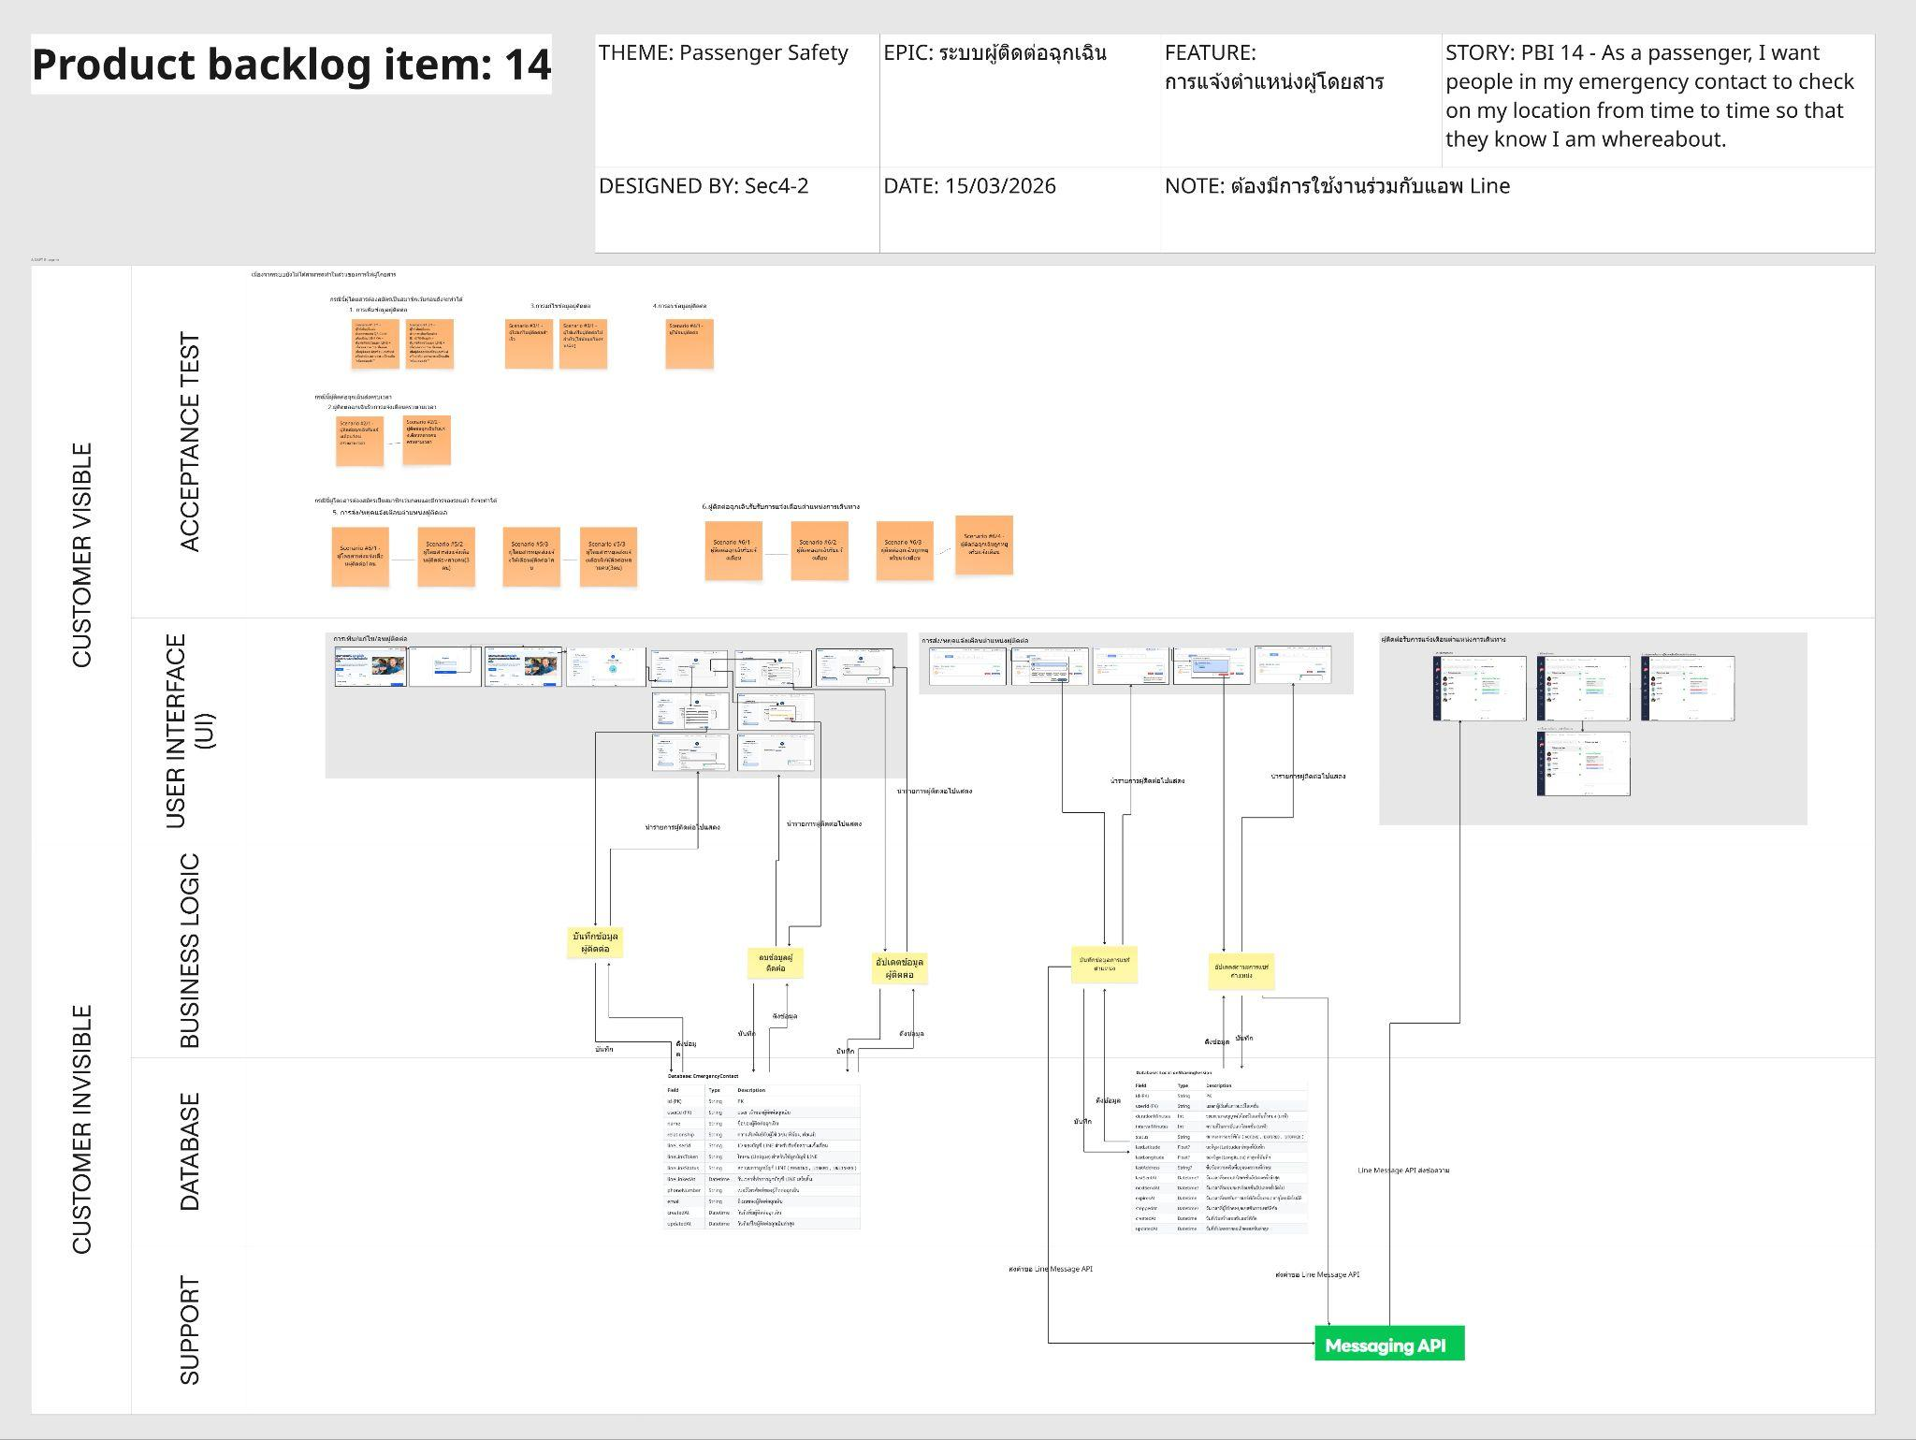
ภาพที่ 1 A-DAPT Blueprint (PBI 14)

ลิงค์ภาพที่1: A-DAPT Blueprint 14

